Sheet1
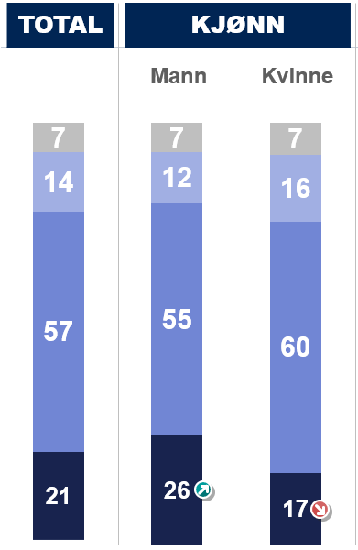
A. Hvor høy tillit har du til at norske domstoler i barnesaker (både barnevernssaker og foreldretvister) treffer beslutninger som er til barnets beste?

 | Lav tillit |  | 14%
 | Middels tillit |  | 57%
 | Høy tillit |  | 21%
 | Vet ikke |  | 7%

 |  | Menn | Kvinner
 | Vet ikke | 7% | 7%
 | Høy tillit | 26% | 17%
 | Middels tillit | 55% | 60%
 | Lav tillit | 12% | 16%

Lav tillit |  | 14%
Middels tillit |  | 57%
Høy tillit |  | 21%
Vet ikke |  | 7%

 |  | Menn | Kvinner
 | Lav tillit | 12% | 16%
 | Middels tillit | 55% | 60%
 | Høy tillit | 26% | 17%
 | Vet ikke | 7% | 7%

Sheet2
Regjeringen skal legge fram forslag til ny Lov om barn og foreldre for Stortinget i 2024. (Loven omhandler ikke barnevern). I Hurdalsplattformen har regjeringen lovet å vurdere å gjøre «delt bosted» til barnelovens hovedregel.
«Delt bosted» i barneloven betyr at foreldre som skilles/bryter samlivet har juridisk likeverd som utgangspunkt når de skal ta viktige avgjørelser om omsorgen for felles barn.
Med «delt bosted» har foreldrene i utgangspunktet lik myndighet til å ta avgjørelser, men også full avtalefrihet, i viktige spørsmål som flytting av felles barn, bostedsordning og samværsfordeling mellom foreldrene (f.eks. 70/30, 60/40 eller 50/50 samvær). Lik myndighet gjelder også beslutninger om skole, barnehage og organiserte fritidsaktiviteter.

A. Mener du at den nye Loven om barn og foreldre bør ha «delt bosted» i betydningen «juridisk likeverd mellom foreldrene» som hovedregel?
Svar:
1) Ja |  | □
2) Nei |  | □
3) Vet ikke | □

Nei | 8%
Vet ikke | 27%
 | Nei | 8%
 | Vet ikke | 27%
 | Ja | 65%

 | Ja | 65%
 | Nei | 8%
 | Vet ikke | 27%

 | Nei | 8%
 | Vet ikke | 27%
 | Ja | 65%

